eq_diff
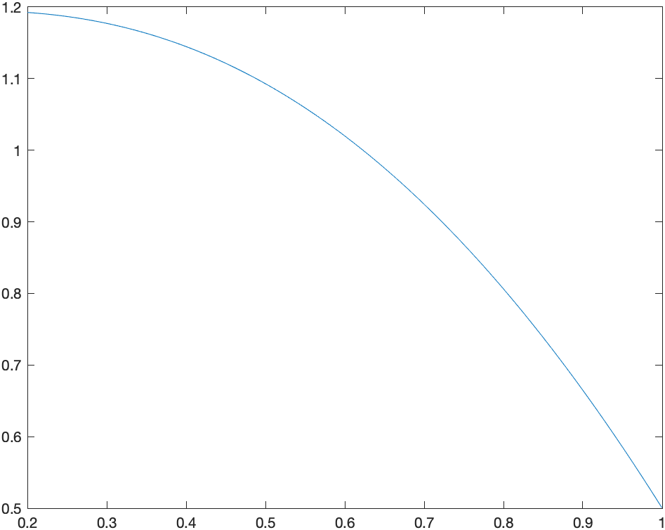
n1/n2 | 25 / 50 | 50 / 100 | 100 / 200 | 200 / 500 | 500 / 1000 | 1000 / 2000 | 2000 / 4000 | 4000 / 8000
||•|| | 3.89121 | 3.94536 | 3.9726 | 6.22428 | 3.99451 | 3.99715 | 3.99898 | 3.98615 | При увеличении n (уменьшении h) в 2 раза ||u-v|| уменьшается в 4 раза => ||u-v||=O(h2)
||•||1 | 1.97335 | 1.98695 | 1.99354 | 2.49518 | 1.99872 | 1.99931 | 1.99984 | 1.99439
||•||2 | 2.77616 | 2.80237 | 2.81541 | 3.94194 | 2.82583 | 2.82706 | 2.828 | 2.82025

